Sheet1
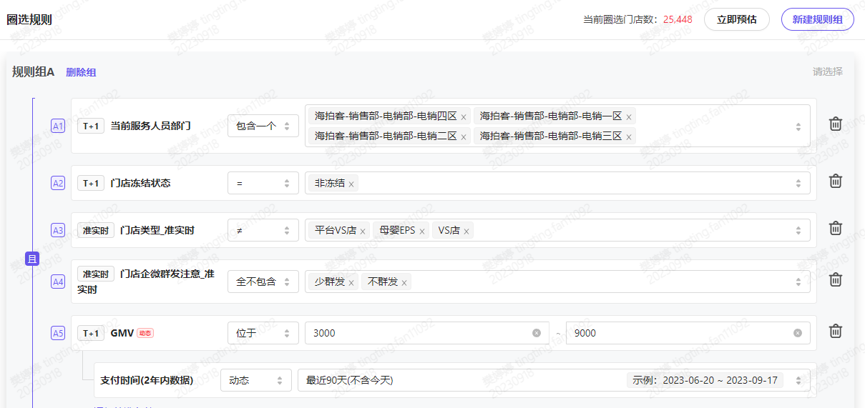
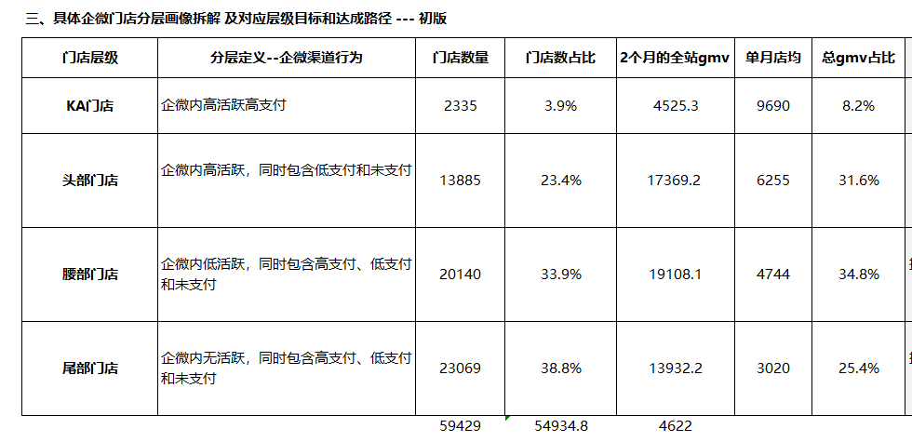
分层逻辑：以4月门店分层画像倒退分层门店月店均 得出以下分类

KA门店定义：近3个月累计gmv超过3w，即月店均1w。---8124家
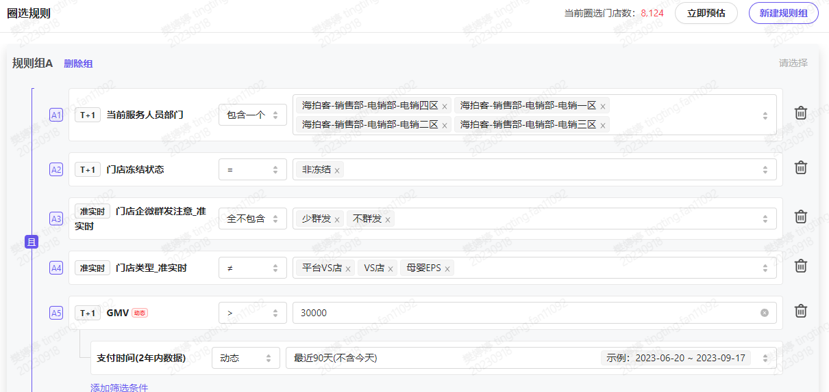

 | 9.18 DMP圈选
头部门店定义：近3个月累计gmv在1.8w--3w，即月店均6000-1w之间。---7278家 | 电销服务门店总计95770家，剔除敏感门店
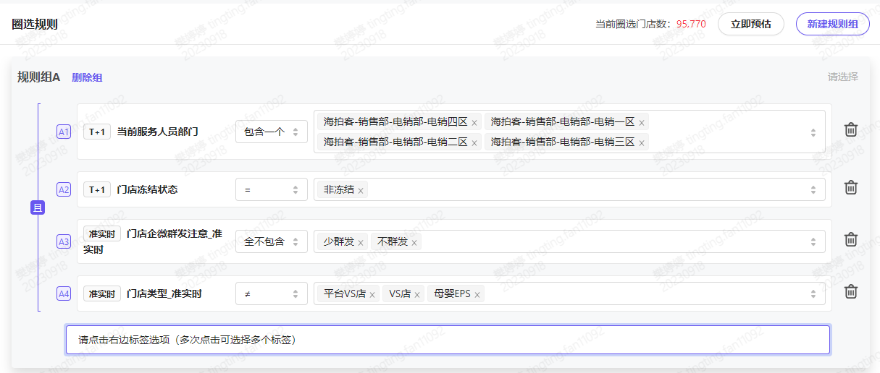
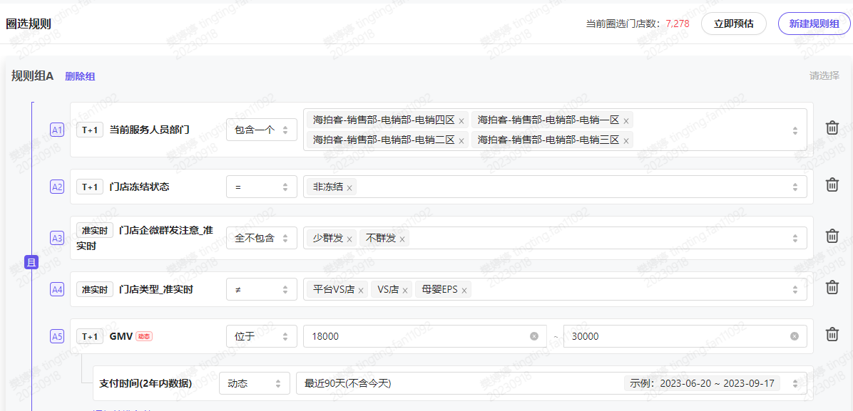

腰部门店定义：近3个月累计gmv在9000--1.8w，即月店均3000-6000之间。---14365家

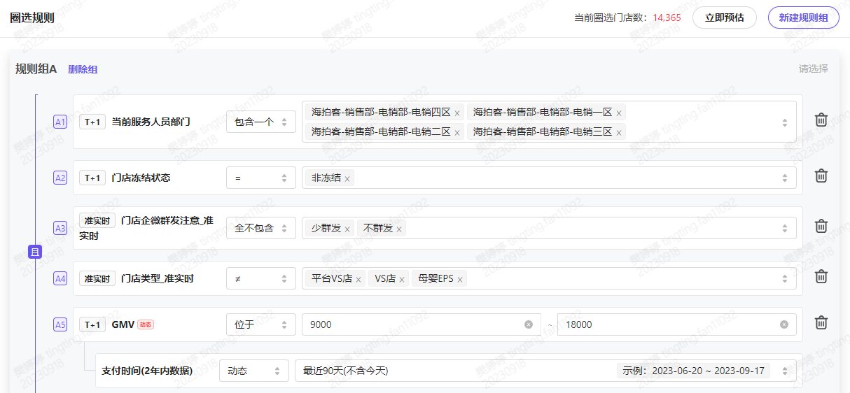

尾部门店定义：近3个月累计gmv在3000-9000之间，即月店均1000-3000之间。---25448家

